Tabelle1
 | 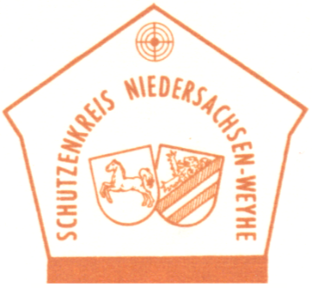

Schützenkreis Niedersachsen-Weyhe e.V.
angeschlossen dem Bremer Schützenbund e.V. / Deutscher Schützenbund e.V.

Antrag auf Vergabe der Verdienstnadeln des Schützenkreises Niedersachsen-Weyhe e.V.

Antragsteller: | Schützenverein

Zu ehrendes Mitglied:

 |  | bitte ankreuzen
Antrag auf Verleihung der silbernen Verdienstnadel des Kreises
Antrag auf Verleihung der goldenen Verdienstnadel des Kreises

Bereits vorhandene Ehrungen (bitte ankreuzen):

 |  | Ja | Nein
Verdienstnadel des Schützenvereines
Silberne Nadel des Kreises NSW
Silberne Nadel des Bezirkes BSB

Begründung:

Vorgesehener Termin der Verleihung:

Datum: | Vereinsvorsitzender

Genehmigung vom Kreisvorstand NSW
Datum: | Kreisvorsitzender NSW | Urkunde ausgestellt

